格鲁吉亚配单 2020.3.26
产品 |  | 标准 | 是否有CE | 价格 usd/piece | 可供货数量（件） | 总价 usd | 交货期
Isolation capsule for transporting suspected cases 运送传染病患者负压隔离舱 | 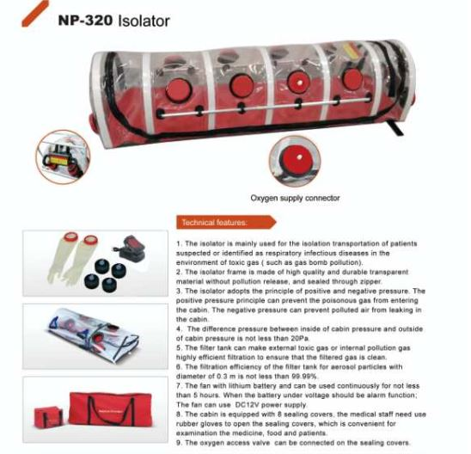 | EN 60601-1:2006+A12:2014 | CE | 2430 | 3 | 7290 | 付全款后4-5天
Disposable medical masks (non-sterile) 一次性医用口罩 (非灭菌） | 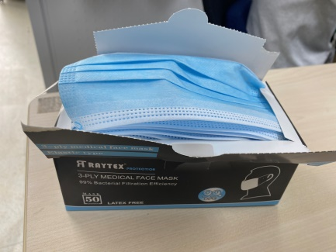 | EN 14683 | CE一致性声明 | 0.3 | 70000 | 21000 | 付全款后4-5天
KN95口罩（民用） | 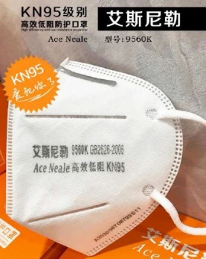 | GB2626:2006 (中国标准） | 无 | 2.27 | 5000 | 11350 | 付全款后7天内，价格变动大
Disposable shoe covers 一次性鞋套 Microporous65g boot cover,with elastic at top,45X39cm,white; 20pcs/bag,200pcs/ctn | 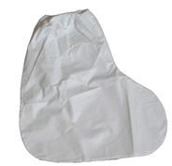 | / | 无 | 1.65 | 5000 | 8250 | 付全款后5-7天
Non-contact infrared thermometer 非接触式红外体温计 | 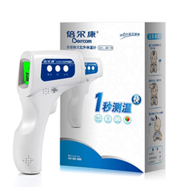 | ENISO 13485:2016 | 有 | 43 | 100 | 4300 | 付全款后4-5天
Disposable nonwoven isolation gown, type 4B, type 5B, type 6B (size: M-XXXL) 防护服 |  | EN 14605:2005+A1:2009, EN ISO 13982-1:2004+A1:2010， EN 13034:2005+A1:2009， EN 14126:2003+AC:2004， EN 1073-2:2002 | 有 | 11.45 | 2000 | 22900 | 付全款后5-7天
产品 |  | 标准 | 是否有CE | 价格 usd/pair | 可供货数量（双） | 总价 usd | 交货期
Single-use Patient Examination Gloves (12 inch), L码 一次性医用丁腈检查手套（12英寸），L码 | 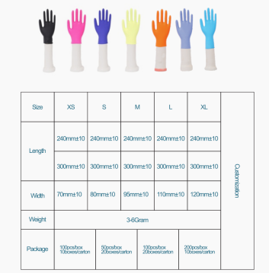 | EN455-1/2/3/4 | CE证2020.1.28过期 | 0.11 | 75000 | 8250 | 付全款后4-5天
产品 |  | 标准 | 是否有CE | 价格 usd/box | 可供货数量（盒） | 总价 usd | 交货期
Azithromycin tablet 阿齐霉素分散片250mg/片，12片/盒 | 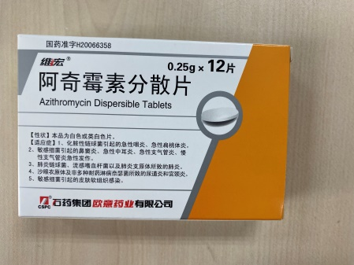 | 中国药典标准，中文包装 |  | 1.45 | 100 | 145 | 付全款后4-5天
Hydroxychloroquine Sulfate Tablet 羥氯喹片 100mg/片，14片/盒 | 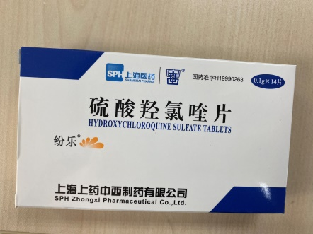 | 中国药典标准，中文包装 |  | 3.9 | 300 | 1170 | 付全款后4-5天

 |  |  |  |  | 美元总价 | 84655

